A&R
코크렙 안양
Assumption & Results (가정 및 결과) |  |  |  |  |  |  |  |  |  |  |  |  |  |  | -19.3% |  |  |  |  |  |  |  |  | 20,874.59 | 15.5 |  |  |  |  | 5,105,115 |  | WALE(현재) | 86.965424259개월 | 7.25년
 |  |  |  |  |  |  |  |  |  |  |  |  |  |  |  |  |  |  |  |  |  |  |  |  |  |  |  |  |  | 7,205,115 |  | WALE(종결일) | 79.965424259개월 | 6.66년
 | 재무모델 오류 검증 |  |  |  |  |  |  |  |  |  | 총 사업비 및 재원조달 |  | Cap. Rate(실질) | 4.89% | 4.89% | -19.28% |  |  |  |  | Rent-Roll
 | 총투자비 일치 검증 |  |  |  |  |  |  |  |  | TRUE | 구분 |  | 매입금액 | 270,000,000 | 금액 | 비율(%) | Sources & Uses |  | 금액 | 비율 | 구분 | 임차인 | 용도 | 임대면적 | 임대개시일 | 임대종료일 | 임대기간 | 임대료(원/py) | 관리비(원/py) | 보증금(원/py) | 상승율(%년) | Rent-Free
 | 총투자비 및 재원조달 일치 검증 |  |  |  |  |  |  |  |  | TRUE | 매입금액 | 토지 매입비 | Cap.Rate | 4.89% | 142,236,000 | 49.23% | 매입금액 |  | 270,000,000 | 90.33% | 옥상 |  | 태양광시설 | 0 | 2026-10-31 | 2036-10-31 | 120개월 | 15,000,000원 |  |  | 2.50% | 0.00개월/년 | 120 |  |  |  |  |  | 층 | 임차인 | 구분 |  |  |  |  |  |  |  |  |  | 인상률 | 비고
 | 현금흐름표 검증 |  |  |  |  |  |  |  |  | TRUE |  | 건물 매입비 |  | 9,349 | 127,764,000 | 44.22% | 매입수수료 |  | 1,350,000 | 0.45% | 8F | 쿠팡 | 근린생활시설 | 78.09py | 2026-10-31 | 2034-04-30 | 90개월 | 38,300원/평 | 2,600원/평 | 229,800원/평 | 2.50% | 0.00개월/년 | 90 |  |  |  |  |  |  |  |  | 임대 | 평당 | 총액 | 평당 | 총액 | 평당 | 총액 | 개시 | 종료
 | CF/PL 일치 검증 |  |  |  |  |  |  |  |  | TRUE |  | 소계 |  | 9,349 | 270,000,000 | 93.46% | 실사/자문비용 |  | 346,315 | 0.12% | 8F | 쿠팡 | 상온창고 | 63.86py | 2026-10-31 | 2034-04-30 | 90개월 | 38,300원/평 | 2,600원/평 | 229,800원/평 | 2.50% | 0.00개월/년 | 90 |  |  |  |  |  | 8F | 쿠팡 | 근린생활시설 | 78.09py | 229,800원/평 | 17,945,082 | 38,300원/평 | 2,990,847 | 2,600원/평 | 203,034 | 2026-10-31 | 2034-04-30 | 2.50% | -
 | BS 일치 검증 |  |  |  |  |  |  |  |  | TRUE | 매입수수료 | 매입수수료 |  |  | 1,350,000 | 0.47% | 기타사업비 |  | 12,578,300 | 4.21% | 8F | 키즈밀 | 근린생활시설 | 479.38py | 2025-01-01 | 2029-12-31 | 60개월 | 40,000원/평 | 3,000원/평 | 208,600원/평 | 2.50% | 0.42개월/년 | 38 |  |  |  |  |  | 8F | 쿠팡 | 상온창고 | 63.86py | 229,800원/평 | 14,675,028 | 38,300원/평 | 2,445,838 | 2,600원/평 | 166,036 | 2026-10-31 | 2034-04-30 | 2.50% | -
 | Cash Shortage 검증 |  |  |  |  |  |  |  |  | TRUE |  | 소계 |  |  | 1,350,000 | 0.47% | 금융비용 |  | 4,380,000 | 1.47% | 8F | 쿠팡 | 상온창고 | 207.40py | 2024-05-01 | 2034-04-30 | 120개월 | 36,500원/평 | 2,500원/평 | 219,000원/평 | 2.50% | 0.42개월/년 | 90 |  |  |  |  |  | 8F | 키즈밀 | 근린생활시설 | 479.38py | 208,600원/평 | 99,998,668 | 40,000원/평 | 19,175,200 | 3,000원/평 | 1,438,140 | 2025-01-01 | 2029-12-31 | 2.50% | -
 | 사업 기본가정 |  |  |  |  |  |  |  |  |  | 실사/자문비용 | 감정평가수수료 |  | 미래새한 | 85,315 | 0.03% | 예비비 |  | 245,385 | 0.08% | 7F | 쿠팡 | 상온창고 | 1,550.42py | 2024-02-01 | 2034-04-30 | 123개월 | 60,000원/평 | 3,000원/평 | 360,000원/평 | 2.50% | 0.42개월/년 | 90 |  |  |  |  |  | 8F | 쿠팡 | 상온창고 | 207.40py | 219,000원/평 | 45,420,600 | 36,500원/평 | 7,570,100 | 2,500원/평 | 518,500 | 2024-05-01 | 2034-04-30 | 2.50% | -
 | 작성기준일 |  |  |  |  |  |  |  | 2026-04-21 | 2026-10-31 |  | 법률자문수수료 |  | 태평양 | 80,000 | 0.03% | 여유현금 | 0 | 10,000,000 | 3.35% | 6F | 쿠팡 | 상온창고 | 2,187.87py | 2024-02-01 | 2034-04-30 | 123개월 | 60,000원/평 | 3,000원/평 | 360,000원/평 | 2.50% | 0.42개월/년 | 90 |  |  |  |  |  | 7F | 쿠팡 | 상온창고 | 1,550.42py | 360,000원/평 | 558,151,200 | 60,000원/평 | 93,025,200 | 3,000원/평 | 4,651,260 | 2024-02-01 | 2034-04-30 | 2.50% | -
 | 화폐단위 |  |  |  |  |  |  |  |  | 1,000KRW |  | 재무실사수수료 |  | 우리 | 40,000 | 0.01% | 총 투자비 | 10,349.3 | 298,900,000 | 96.65% | 5F | 쿠팡 | 상온창고 | 2,185.56py | 2024-02-01 | 2034-04-30 | 123개월 | 60,000원/평 | 3,000원/평 | 360,000원/평 | 2.50% | 0.42개월/년 | 90 |  |  |  |  |  | 6F | 쿠팡 | 상온창고 | 2,187.87py | 360,000원/평 | 787,633,200 | 60,000원/평 | 131,272,200 | 3,000원/평 | 6,563,610 | 2024-02-01 | 2034-04-30 | 2.50% | -
 | 면적단위 |  |  |  |  |  |  |  |  | 0.3025㎡/py |  | 시장실사수수료 |  | Savills | 40,000 | 0.01% | 임대보증금 |  | 2,100,000 | 0.70% | 4F | 쿠팡 | 상온창고 | 2,185.56py | 2024-05-01 | 2034-04-30 | 120개월 | 60,000원/평 | 3,000원/평 | 360,000원/평 | 2.50% | 0.42개월/년 | 90 |  |  |  |  |  | 5F | 쿠팡 | 상온창고 | 2,185.56py | 360,000원/평 | 786,801,600 | 60,000원/평 | 131,133,600 | 3,000원/평 | 6,556,680 | 2024-02-01 | 2034-04-30 | 2.50% | -
 | 프로젝트 기본가정 |  |  |  |  |  |  |  |  |  |  | 물리실사수수료 |  | CBRE | 25,000 | 0.01% | 담보대출 | 5,540 | 160,000,000 | 53.53% | 3F | 농심 | 상온창고 | 2,185.56py | 2024-07-30 | 2029-07-29 | 60개월 | 49,000원/평 | 3,000원/평 | 294,000원/평 | 0.00% | 0.00개월/년 | 33 |  |  |  |  |  | 4F | 쿠팡 | 상온창고 | 2,185.56py | 360,000원/평 | 786,801,600 | 60,000원/평 | 131,133,600 | 3,000원/평 | 6,556,680 | 2024-05-01 | 2034-04-30 | 2.50% | -
 | 사업명 |  |  |  |  |  |  |  |  | 코크렙안양 물류센터 |  | 소유권이전비용 |  |  | 76,000 | 0.03% | 중순위대출 | 6,856 | 38,000,000 | 12.71% | 2F | 쿠팡 | 상온창고 | 2,185.56py | 2025-01-01 | 2034-04-30 | 112개월 | 60,000원/평 | 3,000원/평 | 360,000원/평 | 2.50% | 0.58개월/년 | 90 |  |  |  |  |  | 3F | 농심 | 상온창고 | 2,185.56py | 294,000원/평 | 642,554,640 | 49,000원/평 | 107,092,440 | 3,000원/평 | 6,556,680 | 2024-07-30 | 2029-07-29 | 0.00% | -
 | 대지위치 |  |  |  |  |  |  |  |  | 경기도 안양시 동안구 관양동 934,934-1 |  | 소계 |  |  | 346,315 | 0.12% | 전환사채 |  | - | - | 1F | 지오영 | 상온창고 | 1,092.94py | 2025-02-01 | 2035-01-31 | 120개월 | 60,000원/평 | 3,000원/평 | 360,000원/평 | 2.50% | 1.00개월/년 | 99 |  |  |  |  |  | 2F | 쿠팡 | 상온창고 | 2,185.56py | 360,000원/평 | 786,801,600 | 60,000원/평 | 131,133,600 | 3,000원/평 | 6,556,680 | 2025-01-01 | 2034-04-30 | 2.50% | -
 | 지역지구 |  |  |  |  |  |  |  |  | 도시지역 | 기타사업비 | 취득세 |  |  | 12,498,030 | 4.33% | 1종 우선주 | Cap 6.79% | 24,000,000 | 8.03% | 1F | 용마로지스 | 상온창고 | 856.05py | 2024-11-16 | 2030-01-31 | 62개월 | 60,000원/평 | 3,000원/평 | 360,000원/평 | 2.50% | 0.38개월/년 | 39 |  |  |  |  |  | 1F | 지오영 | 상온창고 | 1,092.94py | 360,000원/평 | 393,458,400 | 60,000원/평 | 65,576,400 | 3,000원/평 | 3,278,820 | 2025-02-01 | 2035-01-31 | 2.50% | -
 | 건폐율/용적률 |  |  |  |  |  |  |  | 68.05% | 283.65% |  | V.A.T 불공제액 |  |  | 80,270 | 0.03% | 2종 우선주 | Cap 5.39% | 50,000,000 | 16.73% | 1F | 아이팜 | 근린생활시설 | 17.29py | 2025-05-01 | 2030-04-30 | 60개월 | 60,000원/평 | 3,000원/평 | 360,000원/평 | 2.50% | 0.38개월/년 | 42 |  |  |  |  |  | 1F | 용마로지스 | 상온창고 | 856.05py | 360,000원/평 | 308,178,000 | 60,000원/평 | 51,363,000 | 3,000원/평 | 2,568,150 | 2024-11-16 | 2030-01-31 | 2.50% | -
 | 건축규모 |  |  |  |  |  |  |  |  | 지하 2층/ 지상 8층 |  | Capex |  |  | - | - | 3종 우선주 | Cap 5.18% | 10,000,000 | 3.35% | 1F | 공실 | 근린생활시설 | 141.01py | 2026-10-31 | 2036-10-31 | 120개월 |  |  |  | 2.50% | 0.00개월/년 | 120 |  |  |  |  |  | 1F | 아이팜 | 근린생활시설 | 17.29py | 360,000원/평 | 6,224,400 | 60,000원/평 | 1,037,400 | 3,000원/평 | 51,870 | 2025-05-01 | 2030-04-30 | 2.50% | -
 | 구조 |  |  |  |  |  |  |  |  | P.C콘크리트(지상), 철근콘크리트(지하) |  | 예비비 |  |  | - | - | 보통주 | Cap 4.89% | 14,800,000 | 4.95% | B1 | 쿠팡 | 상온창고 | 2,745.32py | 2025-04-01 | 2034-04-30 | 109개월 | 60,000원/평 | 3,000원/평 | 360,000원/평 | 2.50% | 0.58개월/년 | 90 |  |  |  |  |  | 1F | 공실 | 근린생활시설 | 141.01py | - | 0 | - | 0 | - | 0 | 2026-10-31 | 2036-10-31 | 2.50% | -
 | 대지면적 |  |  |  |  |  |  |  | 15,019.50㎡ | 4,543.40py |  | 소계 |  |  | 12,578,300 | 4.35% | 재투자 |  | - | - | B2 | 쿠팡 | 상온창고 | 2,728.21py | 2025-12-01 | 2034-04-30 | 101개월 | 60,000원/평 | 3,000원/평 | 360,000원/평 | 2.50% | 0.58개월/년 | 90 |  |  | 57,419 | 58,426 |  | B1 | 쿠팡 | 상온창고 | 2,745.32py | 360,000원/평 | 988,315,200 | 60,000원/평 | 164,719,200 | 3,000원/평 | 8,235,960 | 2025-04-01 | 2034-04-30 | 2.50% | -
 | 제척면적 |  |  |  |  |  |  |  | - | - | 금융비용 | 금융수수료 | 4,380,000 | 4,380,000 | 4,380,000 | 1.52% | 총 조달액 | TRUE | 298,900,000 | 100.00% | 합계 | 공실 | 0.68% | 20,890.08py | 99.32% | 57,604 | 344,906 | 1,203,361,225 | 62,086,730 | 7,205,114,818 |  | 0.46개월/년 | 민감도 적용여부 | 1 | 58,321 |  |  |  | B2 | 쿠팡 | 상온창고 | 2,728.21py | 360,000원/평 | 982,155,600 | 60,000원/평 | 163,692,600 | 3,000원/평 | 8,184,630 | 2025-12-01 | 2034-04-30 | 2.50% | -
 | 실사면적 |  |  |  |  |  |  |  | 15,019.50㎡ | 4,543.40py |  | 소계 |  |  | 4,380,000 | 1.52% | 부동산 |  | 270,000,000 | 90.33% | 임대차 연장 |  |  | (현)계약_현재시점 기준 |  |  | (연장)재계약_현재시점(`29.08) |  |  | 비고 |  |  | 보증금 운용수입 제외 | 58,321 | 58,321 | 5832148.5% |  |  | Total |  |  | 20,890.08py |  | 7,205,114,818 |  | 1,203,361,225 |  | 62,086,730
 | 건축면적 |  |  |  |  |  |  |  | 7,623.90㎡ | 2,306.23py | 예비비 | 기타 |  |  | - | - | 매입부대비 |  | 18,900,000 | 6.32% | 구분 |  | 기 조건 유지 | 임대료(원/py) | 관리비(원/py) | 보증금(원/py) | 임대료(원/py) |  | 보증금(원/py) |  |  | 임차인 비중 | Eff. Rent | Eff. Rent(갱신 후) |  |  |  |  |  |  |  | 69,058.12
 |  | 용적율 산정 연면적 |  |  |  |  |  |  | 42,602.81㎡ | 12,887.35py |  | 예비비 |  |  | 245,385 | 0.08% | 금융수수료 |  |  | 0.00% | 키즈밀 | 479 | 1 | 40,000 | 3,000 | 208,600 | 57,311 | 3,000 | 208,600 | 현재 시세 기준 표시 | 0.42개월/년 | 2.3% | 41,611 | 58,321 | 61,899 | 40,000 | 60160.38745 | FALSE
 | 임대면적 |  |  |  |  |  |  |  | 69,058.09㎡ | 20,890.07py |  | 소계 |  |  | 245,385 | 0.08% | 여유현금 | 질권설정예금 | 10,000,000 | 3.35% | 쿠팡 | 16,118 | 1 | 59,506 | 2,990 | 357,039 | 57,698 | 2,990 | 357,039 | 현재 시세 기준 표시 | 0.49개월/년 | 77.2% | 60,056 | 58,321 | 62,664 | 60,000 | 60556.103761 | FALSE
 | 연면적 |  |  |  |  |  |  |  |  |  | 매입장부가 |  | 10,003 | 4.57% | 288,900,000 | 100.00% | 감정평가금액 | Feb-24 | 273,000,000 | 334,500,000 | 농심 | 2,186 | 1 | 49,000 | 3,000 | 294,000 | 55,321 | 3,000 | 294,000 | 현재 시세 기준 표시 | 0.00개월/년 | 10.5% | 52,000 | 58,321 | 59,750 | 60,000 | 58071.485108 | FALSE
 |  | 지상층 |  |  |  |  |  |  | 70,802.16㎡ | 21,417.65py | 재원조달 가정 |  |  |  | 7,400,000 |  |  |  |  |  | 지오영 | 1,093 | 1 | 60,000 | 3,000 | 360,000 | 60,351 | 3,000 | 360,000 | 현재 시세 기준 표시 | 1.00개월/년 | 5.2% | 58,000 | 58,321 | 65,182 | 60,000 | 63350.711027 | FALSE
 |  | 지하층 |  |  |  |  |  |  | 24,672.43㎡ | 7,463.41py | 타인자본 | 조달일 | 반환일 | 조달기간 | 조달금액 | 이자율(%,년) | 수수료(%) | All-in(%,년) | LTV(감정가) | LTV(매가) | 용마로지스 | 856 | 1 | 60,000 | 3,000 | 360,000 | 57,106 | 3,000 | 360,000 | 현재 시세 기준 표시 | 0.37개월/년 | 4.1% | 61,125 | 58,321 | 61,677 | 60,000 | 59944.758821 | FALSE
 |  | 합계 |  |  |  |  |  |  | 95,474.59㎡ | 28,881.06py | 임대보증금 | 2026-10-31 | 2036-10-31 | 120개월 | 2,100,000 |  |  |  | 5.69% |  | 아이팜 | 17 | 1 | 60,000 | 3,000 | 360,000 | 57,106 | 3,000 | 360,000 | 현재 시세 기준 표시 | 0.38개월/년 | 0.1% | 61,125 | 58,321 | 61,677 | 60,000 | 59944.758821 | FALSE
 | 주차대수 |  |  |  |  |  |  |  |  | 344대 | 담보대출 | 2026-10-31 | 2028-10-31 | 24개월 | 160,000,000 | 4.78% | 1.45% | 5.50% | 48.46% | 60.0% | 공실 | 141 | 1 | 0 | 0 | 0 | 55,321 | 3,000 | 331,929 |  | 0.00개월/년 | 0.7% | 0 | 58,321 | 59750
 | 사업기간가정 |  |  |  |  |  |  |  |  |  | 담보대출(2nd) | 2028-10-31 | 2031-10-31 | 36개월 | 213,000,000 | 4.80% | 0.00% | 4.80% | 61.8% | 79.7% | 합계 | 20,890 |  | 57,604 | 2,972 |  |  |  | 0 | 2,100,000,000 | 0.46개월/년 |  | 58,321 | 58,321 |  |  | 시작 | 1
 | 구분 |  | 개시일 | 종료일 | 기간 | 계약금 | 잔금 |  |  |  | 담보대출(3rd) | 2031-10-31 | 2036-10-31 | 60개월 | 213,000,000 | 4.50% | 0.00% | 4.50% | 58.2% | 79.7% | 순영업소득/매각가치 산정 |  | 공실률 | 0.00% | 0.00% | 0.00% | 0.00% | 0.00% | 0.00% | 0.00% | 0.00% | 0.00% | 0.00% |  |  |  | 끝 | 26
...
코크렙 안양
 |  |  |  |  |  |  | 우선주소요액 | Overfunding | 소요액 | 4,300,000 |  |  | 2.선순위 Term Sheet
...
코크렙 안양
 | 증권사 T/C
 |  |  |  |  |  |  |  |  |  |  |  |  | 구분 |  | 금액 | Base
 |  | 구분 |  | 인수수수료 | Carry 기간 | Handover | 기간 보장수익률 |  |  |  |  | 50% | Tr. A-1 | 변동 | 80,000,000 | 3.12%
 |  | 1종 우선주 |  | 2.0% | 24개월 | 2028-10-31 | 7.00% |  |  |  |  | 50% | Tr. A-2 | 고정 | 80,000,000 | 4.06%
 |  | 2종 우선주 |  | 2.0% | 12개월 | 2027-10-31 | 7.50% |  |  |  |  |  |  |  | 160,000,000
...
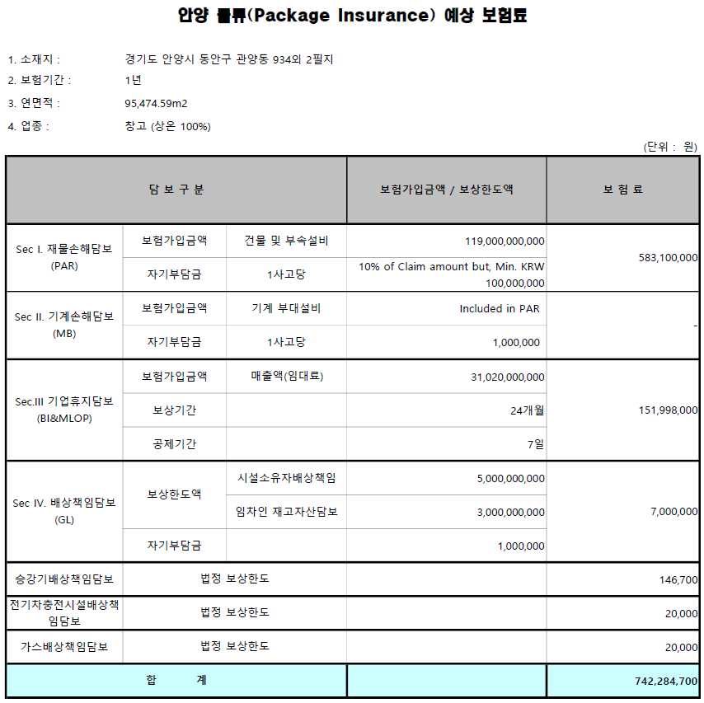
코크렙 안양
 |  |  |  |  |  |  |  |  |  |  |  | 기준일 |  | 2026-09-09
...
코크렙 안양
 |  |  |  |  |  |  |  |  |  |  |  | CD(91) |  | 3.13%
 |  |  |  |  |  |  |  |  |  |  |  | 금융채AAA(2년) |  | 4.06%
...

